2019-2023
fna | party
Ciudad Autónoma de Buenos Aires | JxC
Provincia del Neuquén | Provincial
Provincia de San Luis | PJ
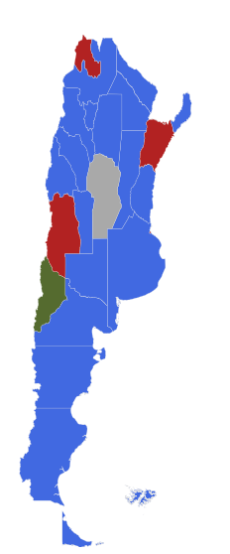
Provincia de Santa Fe | PJ
Provincia de La Rioja | PJ
Provincia de Catamarca | PJ
Provincia de Tucumán | PJ
Provincia del Chaco | PJ
Provincia de Formosa | PJ
Provincia de Santa Cruz | PJ
Provincia del Chubut | PJ
Provincia de Mendoza | JxC
Provincia de Entre Ríos | PJ
Provincia de San Juan | PJ
Provincia de Jujuy | JxC
Provincia de Santiago del Estero | PJ
Provincia de Río Negro | PJ
Provincia de Corrientes | JxC
Provincia de Misiones | PJ
Provincia de Salta | PJ
Provincia de Córdoba | Other PJ
Provincia de Buenos Aires | PJ
Provincia de La Pampa | PJ
Provincia de Tierra del Fuego, Antártida e Islas del Atlántico Sur | PJ

